Sheet1
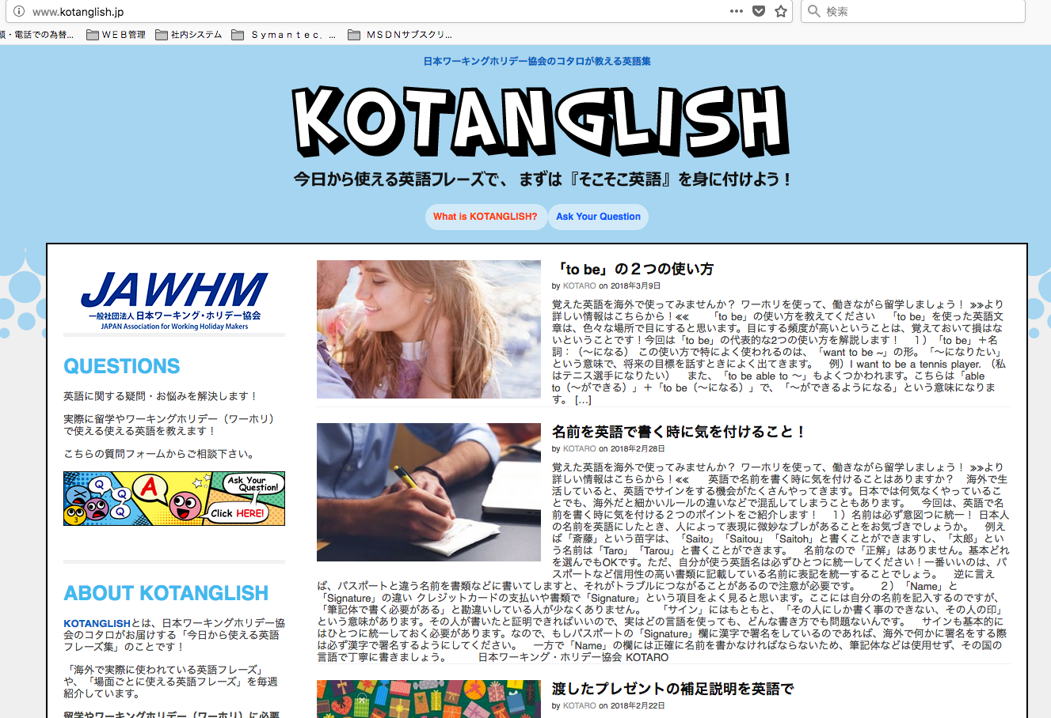

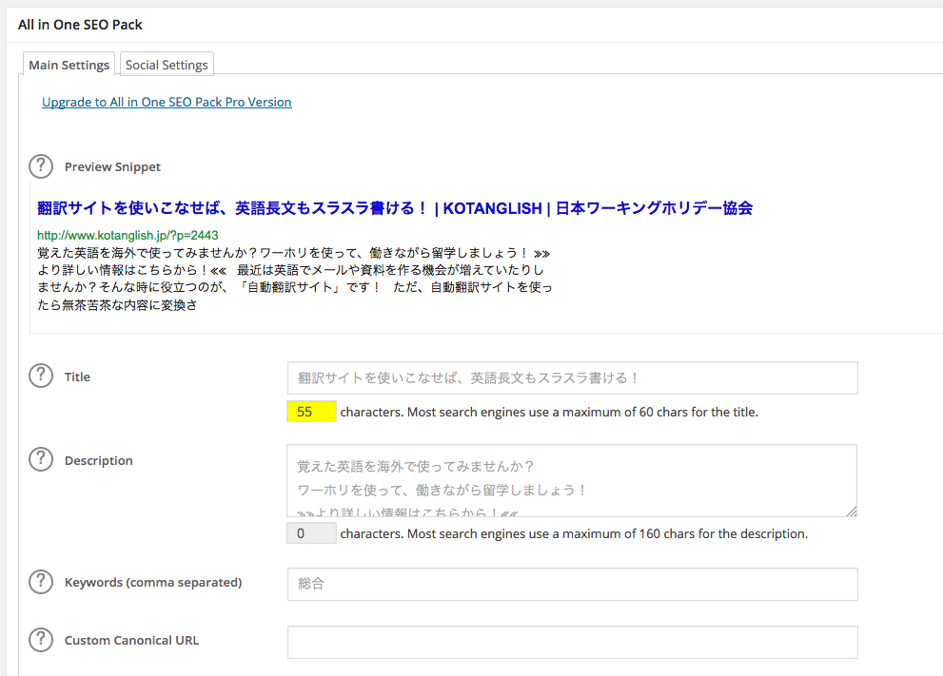

http://www.kotanglish.jp

Descrptionを表示してほしい
Muốn hiển thị Descrption

